LV_Umbau
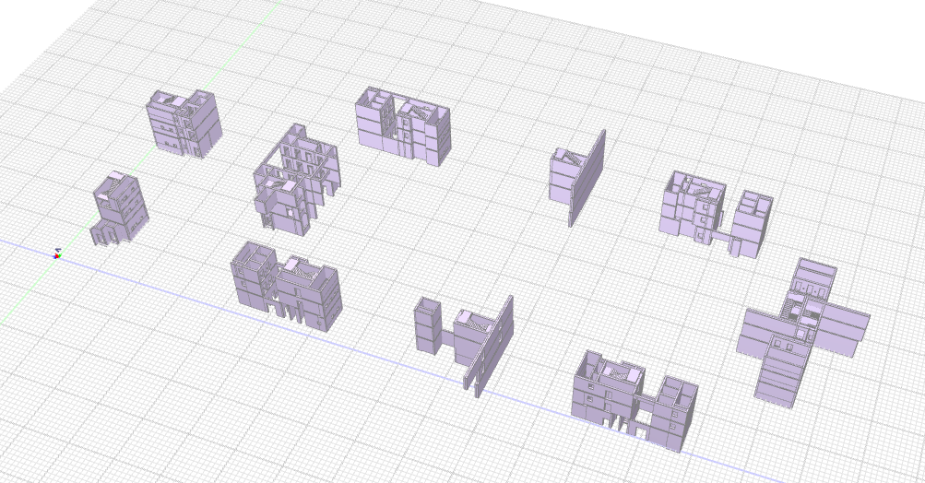
OZ | Kurztext | Menge | ME | Menge | ME
1 | Elementum_Umbau
1. | Umbau_Oberirdisch |  |  |  |  | Kommentar | Notizen
1. 1. | DIN 18331 „Betonarbeiten“
1. 1. 1. | ORTBETON WÄNDE | 2443.15 | m³ | 15692.04 | m²
1. 1. 1. 10. | Beton der Wände; d < 20 cm; C=C30/37 | 22.96 | m³
1. 1. 1. 20. | Beton der Wände; d = 20-50 cm; C=C30/37 | 2418.48 | m³
1. 1. 1. 30. | Beton der Wände; d > 50 cm; C=C30/37 | 1.72 | m³
1. 1. 1. 40. | Schalung Wände; h < 2,70 m; SC=Zweihäuptig; |  |  | 133.10 | m²
1. 1. 1. 50. | Schalung Wände; h = 2,70-3,30 m; SC=Zweihäuptig; |  |  | 53.32 | m²
1. 1. 1. 60. | Schalung Wände; h > 3,30 m; SC=Einhäuptig; |  |  | 931.21 | m²
1. 1. 1. 70. | Schalung Wände; h > 3,30 m; SC=Zweihäuptig; |  |  | 14574.42 | m²
1. 1. 2. | ORTBETON WÄNDE SONSTIGE LEISTUNGEN |  |  | 429.47 | m²
1. 1. 2. 10. | Abschalen von Öffnungen in Wänden; d < 20cm |  |  | 14.49 | m²
1. 1. 2. 20. | Abschalen von Öffnungen in Wänden; d = 20 - 50cm |  |  | 414.98 | m²
1. 1. 3. | ORTBETON GESCHOSSDECKEN | 1.45 | m³
1. 1. 3. 10. | Beton der Decken; C=C30/37; | 1.45 | m³
1. 1. 3. 20. | Schalung der Decken; |  |  | 5.59 | m²
1. 1. 3. 30. | Schalung Deckenrand bzw. Ränder von Öffnungen |  |  | 1.46 | m²
1. 1. 4. | ORTBETON PODESTE | 106.28 | m³
1. 1. 4. 10. | Beton der Zwischenpodeste im TRH; C=C30/37 | 106.28 | m³
1. 1. 4. 20. | Schalung der Zwischenpodeste TRH; |  |  | 435.79 | m²
1. 1. 4. 30. | Randschalung Podeste |  |  | 72.10 | m²
1. 1. 5. | ORTBETON UNTER-/ÜBERZÜGE U. ATTIKEN | 109.51 | m³ | 756.46 | m²
1. 1. 5. 10. | Unterzugbeton der Unterzüge; C=C30/37 | 7.99 | m³
1. 1. 5. 20. | Überzugbeton der Überzüge; C=C30/37 | 101.52 | m³
1. 1. 5. 30. | 3- seitige Schalung der Unterzüge |  |  | 73.74 | m²
1. 1. 5. 40. | 2- seitige Schalung der Überzüge |  |  | 682.72 | m²
1. 1. 6. | FERTIGTEILE - TREPPEN / PODESTE / KRAGPLATTEN
1. 1. 6. 10. | Liefern und Einbau FT-Treppenläufe; | 75 | St
1. 2. | DIN 18330 „Mauerarbeiten“
1. 2. 1. | KALKSANDSTEIN |  |  | 851.31 | m²
1. 2. 1. 10. | Untergrund Vorbereiten und Reinigen | 311.42 | m
1. 2. 1. 20. | Zulage Kimmsteine; WD=11,5 cm | 3.11 | m
1. 2. 1. 30. | Zulage Kimmsteine; WD=24,0 cm | 305.48 | m
1. 2. 1. 40. | Zulage Kimmsteine; WD=30,0 cm | 2.83 | m
1. 2. 1. 50. | KS-Mauerwerk; < 3,00 m; |  |  | 2.49 | m²
1. 2. 1. 60. | KS-Mauerwerk; < 3,00 m; |  |  | 371.94 | m²
1. 2. 1. 70. | KS-Mauerwerk; 3,00 - 5,00 m; |  |  | 409.34 | m²
1. 2. 1. 80. | KS-Mauerwerk; 5,00 - 7,50 m; |  |  | 53.15 | m²
1. 2. 1. 90. | KS-Mauerwerk; 5,00 - 7,50 m; |  |  | 14.39 | m²
1. 2. 1. 100. | MW-FT-Stürze für lichte Maueröffnungsmaße unter 60 cm; WD=24,0 cm | 4.80 | m
1. 2. 1. 110. | MW-FT-Stürze für lichte Maueröffnungsmaße von 60cm-90 cm; WD=24,0 cm | 39.98 | m
1. 2. 1. 120. | MW-FT-Stürze für lichte Maueröffnungsmaße von 121 cm-180 cm; WD=11,5 cm | 2.60 | m
1. 2. 1. 130. | MW-FT-Stürze für lichte Maueröffnungsmaße von 121 cm-180 cm; WD=24,0 cm | 2.90 | m
1. 2. 1. 140. | Ringanker Kalksandstein; WD=24,0 cm | 132.61 | m
1. 2. 1. 150. | Ringanker Kalksandstein; WD=30,0 cm | 2.83 | m
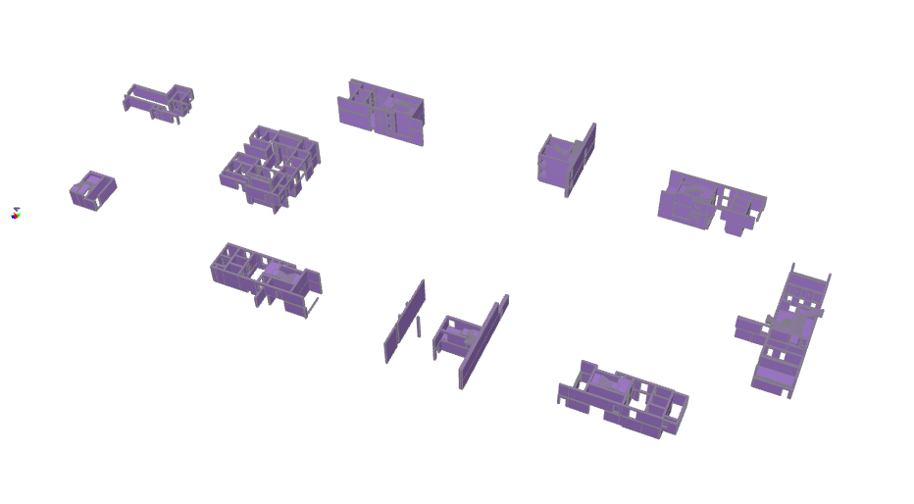
2. | Elementum_Umbau
2. | Umbau_Unterirdisch |  |  |  |  | Kommentar | Notizen
2. 1. | DIN 18331 „Betonarbeiten“
2. 1. 1. | ORTBETON WÄNDE | 1272.24 | m³ | 8078.03 | m²
2. 1. 1. 10. | Beton der Wände; d < 20 cm; C=C30/37 | 14.47 | m³
2. 1. 1. 20. | Beton der Wände; d = 20-50 cm; C=C30/37 | 1244.18 | m³
2. 1. 1. 30. | Beton der Wände; d > 50 cm; C=C30/37 | 13.58 | m³
2. 1. 1. 40. | Schalung Wände; h < 2,70 m; SC=Einhäuptig; |  | m² | 224.36
2. 1. 1. 50. | Schalung Wände; h < 2,70 m; SC=Zweihäuptig; |  | m² | 2597.98
2. 1. 1. 60. | Schalung Wände; h = 2,70-3,30 m; SC=Einhäuptig; |  | m² | 81.33
2. 1. 1. 70. | Schalung Wände; h = 2,70-3,30 m; SC=Zweihäuptig; |  | m² | 3027.31
2. 1. 1. 80. | Schalung Wände; h > 3,30 m; SC=Einhäuptig; |  | m² | 69.60
2. 1. 1. 90. | Schalung Wände; h > 3,30 m; SC=Zweihäuptig; |  | m² | 2077.46
2. 1. 2. | ORTBETON WÄNDE SONSTIGE LEISTUNGEN |  |  | 277.08 | m²
2. 1. 2. 10. | Abschalen von Öffnungen in Wänden; d < 20cm |  |  | 12.10 | m²
2. 1. 2. 20. | Abschalen von Öffnungen in Wänden; d = 20 - 50cm |  |  | 261.70 | m²
2. 1. 2. 30. | Abschalen von Öffnungen in Wänden; d > 50cm |  |  | 3.28 | m²
2. 1. 3. | ORTBETON GESCHOSSDECKEN | 32.21 | m³
2. 1. 3. 10. | Beton der Decken; C=C30/37; | 32.21 | m³
2. 1. 3. 20. | Schalung der Decken; |  |  | 139.86 | m²
2. 1. 3. 30. | Schalung Deckenrand bzw. Ränder von Öffnungen |  |  | 28.70 | m²
2. 1. 4. | ORTBETON PODESTE | 24.53 | m³
2. 1. 4. 10. | Beton der Zwischenpodeste im TRH; C=C30/37 | 24.53 | m³
2. 1. 4. 20. | Schalung der Zwischenpodeste TRH; |  |  | 169.81 | m²
2. 1. 4. 30. | Randschalung Podeste |  |  | 39.78 | m²
2. 1. 5. | ORTBETON UNTER-/ÜBERZÜGE U. ATTIKEN | 6.21 | m³
2. 1. 5. 10. | Unterzugbeton der Unterzüge; C=C30/37 | 2.97 | m³
2. 1. 5. 20. | Überzugbeton der Überzüge; C=C30/37 | 3.24 | m³
2. 1. 5. 30. | 3- seitige Schalung der Unterzüge |  |  | 23.62 | m²
2. 1. 5. 40. | 2- seitige Schalung der Überzüge |  |  | 22.59 | m²
2. 1. 6. | FERTIGTEILE - TREPPEN / PODESTE / KRAGPLATTEN
2. 1. 6. 10. | Liefern und Einbau FT-Treppenläufe; BFT=() m; LFT=() m; FT_SB=@STB_FT_SB | 33 | St
2. 2. | DIN 18330 „Mauerarbeiten“
2. 2. 1. | KALKSANDSTEIN |  |  | 181.51 | m²
2. 2. 1. 10. | Untergrund Vorbereiten und Reinigen | 91.53 | m
2. 2. 1. 20. | Zulage Kimmsteine; WD=11,5 cm | 25.35 | m
2. 2. 1. 30. | Zulage Kimmsteine; WD=17,5 cm | 22.99 | m
2. 2. 1. 40. | Zulage Kimmsteine; WD=24,0 cm | 43.20 | m
2. 2. 1. 50. | KS-Mauerwerk; < 3,00 m; |  |  | 5.55 | m²
2. 2. 1. 60. | KS-Mauerwerk; < 3,00 m; |  |  | 3.58 | m²
2. 2. 1. 70. | KS-Mauerwerk; < 3,00 m; |  |  | 37.05 | m²
2. 2. 1. 80. | KS-Mauerwerk; 3,00 - 5,00 m; |  |  | 33.14 | m²
2. 2. 1. 90. | KS-Mauerwerk; 5,00 - 7,50 m; |  |  | 102.19 | m²
2. 2. 1. 100. | MW-FT-Stürze für lichte Maueröffnungsmaße von 60cm-90 cm; WD=20,0 cm | 0.86 | m
2. 2. 1. 110. | MW-FT-Stürze für lichte Maueröffnungsmaße von 60cm-90 cm; WD=24,0 cm | 0.70 | m
2. 2. 1. 120. | MW-FT-Stürze für lichte Maueröffnungsmaße von 91cm-120 cm; WD=24,0 cm | 2.02 | m
2. 2. 1. 130. | MW-FT-Stürze für lichte Maueröffnungsmaße von 121 cm-180 cm; WD=17,5 cm | 1.26 | m
2. 2. 1. 140. | MW-FT-Stürze für lichte Maueröffnungsmaße von 121 cm-180 cm; WD=24,0 cm | 5.04 | m
2. 2. 1. 150. | Ringanker Kalksandstein; WD=24,0 cm | 24.93 | m

LV_TG
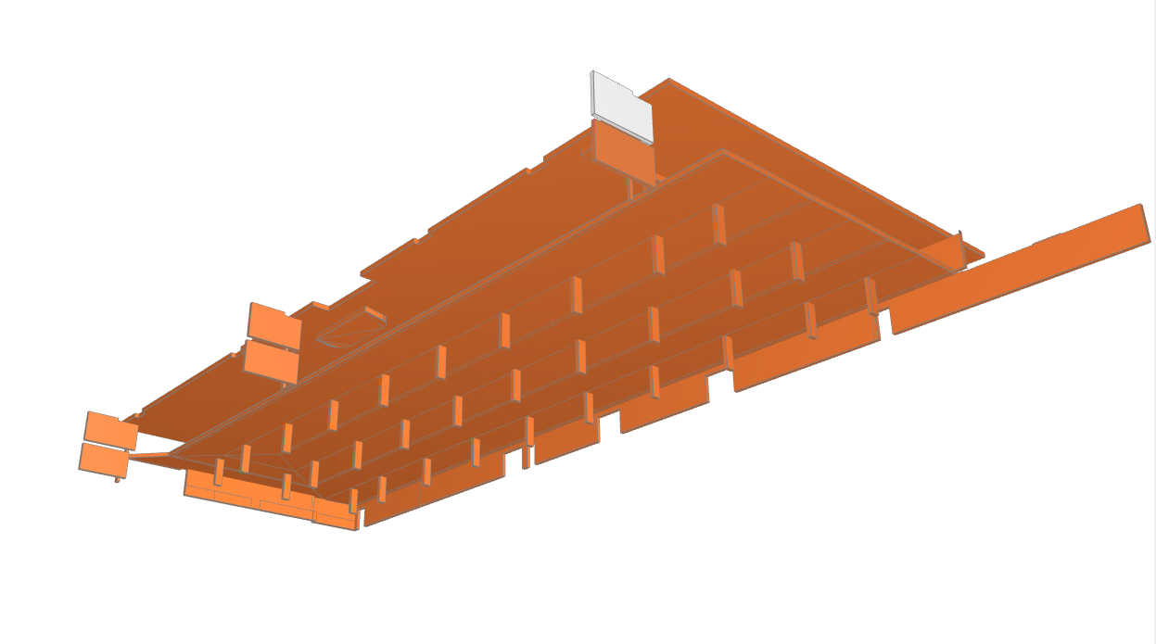
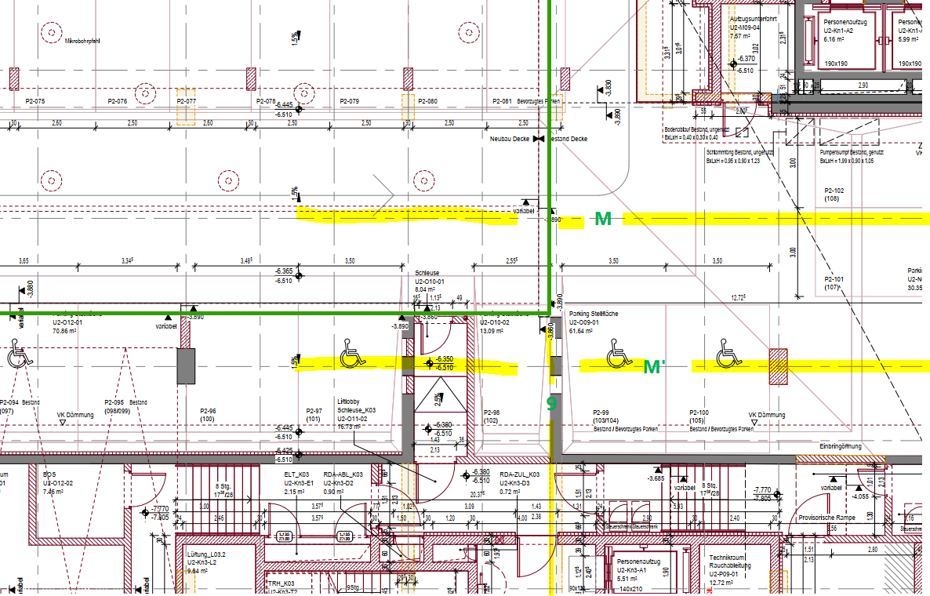
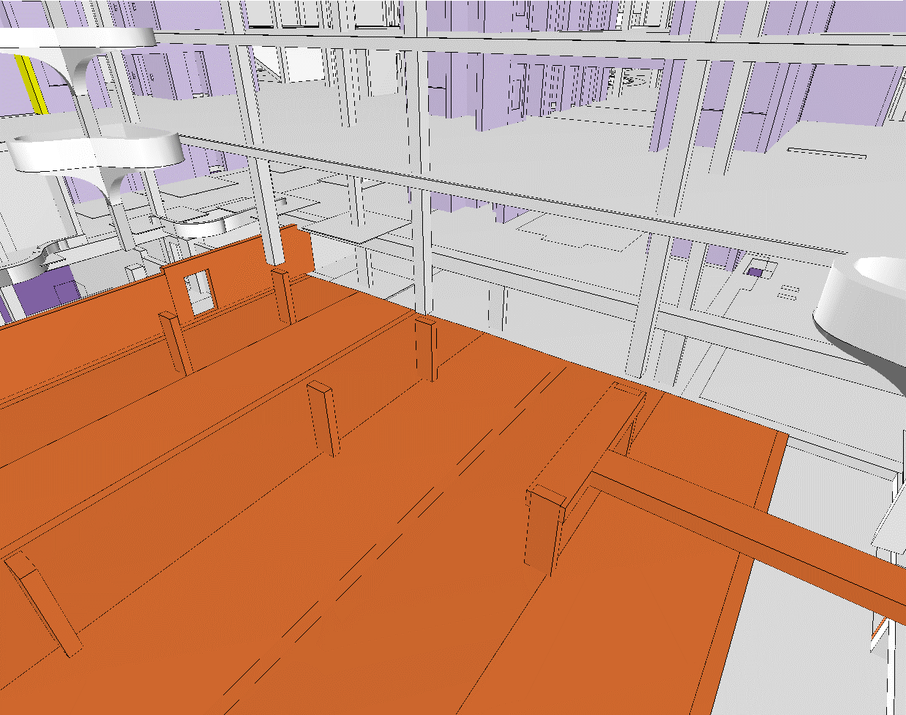
OZ | Kurztext | Menge | ME | Menge | ME
1 | Elementum_Tiefgarage_Neubau |  |  |  |  | Kommentar | Notizen
1. | DIN 18331 „Betonarbeiten“
1.7. | BODENPLATTEN | 2785.74 | m³ | 2280.47 | m²
 | Beton der Bodenplatten; d = 80-150 cm; d=1,20 m; C=C30/37 | 2629.10 | m³ | - |  | manuell | 2190,92 m² *1,20 m
 | Beton Vouten; C=C30/37 | 156.64 | m³ | - |  | DESITE
 | Fläche unter der Bopla | - |  | 2190.92 | m² | manuell | 2190.92
 | Fläche unter den Vouten | - |  | 89.55 | m² | DESITE | 89.55
1.12. | ORTBETON WÄNDE | 154.03 | m³ | 909.67 | m²
1.12. 20.1 | Beton der Wände; d = 20-50 cm; C=C30/37 | 154.03 | m³ | -
1.12. 40.1 | Schalung Wände; h < 2,70 m; SC=Einhäuptig; | - |  | 90.84 | m²
1.12. 40.2 | Schalung Wände; h < 2,70 m; SC=Zweihäuptig; | - |  | 322.21 | m²
1.12. 50.1 | Schalung Wände; h = 2,70-3,30 m; SC=Einhäuptig; | - |  | 27.66 | m²
1.12. 50.2 | Schalung Wände; h = 2,70-3,30 m; SC=Zweihäuptig; | - |  | 468.96 | m²
1.15. | ORTBETON WÄNDE SONSTIGE LEISTUNGEN
1.15. 80. | Abschalen von Öffnungen in Wänden; d = 20 - 50cm | 19.13 | m²
1.16. | ORTBETON RECHTECKSTÜTZEN INNEN | 36.08 | m³ | 335.49 | m²
1.16. 10.1 | Stützenbeton Rechteckstützen, innen und außen; C=C30/37 | 36.08 | m³ | -
1.16. 30. | Schalung Rechteckstützen; h < 2,70 m; |  |  | 139.06 | m²
1.16. 40. | Schalung Rechteckstützen; h = 2,70-3,30 m; |  |  | 196.43 | m²
1.21. | ORTBETON GESCHOSSDECKEN | 1733.87 | m³ | 4703.27 | m²
1.21. 10. | Beton der Decken; C=C30/37 | 1733.87 | m³ | - |  | manuell | 757,88 + 975,99
1.21. 20. | Schalung der Decken; | - |  | 4703.27 | m² | manuell | 2134,89 + 2568,38
1.28. | ORTBETON UNTER-/ÜBERZÜGE U. ATTIKEN | 6.10 | m³ | 25.56 | m²
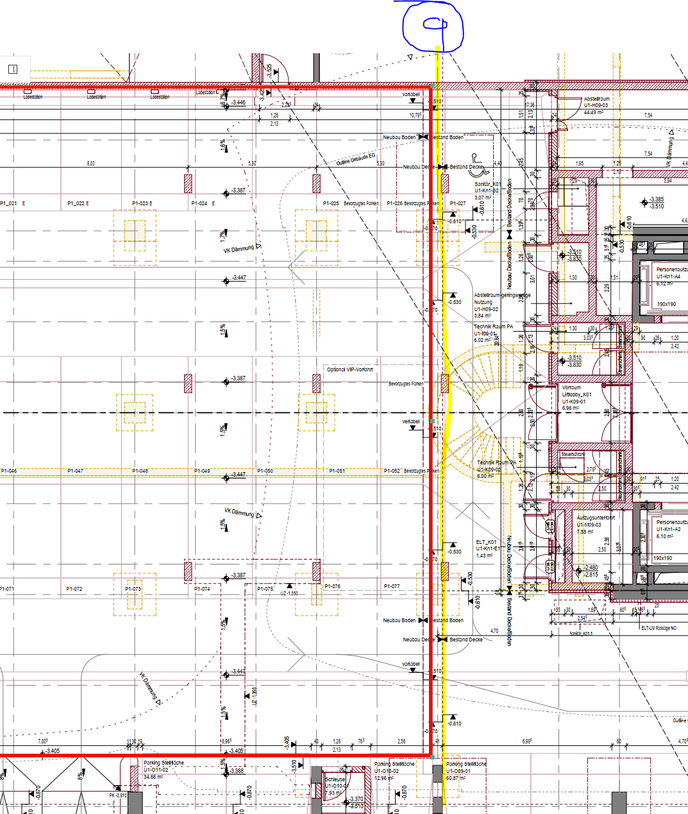
1.28. 10. | Unterzugbeton der Unterzüge; C=C30/37 | 6.10 | m³
1.28. 40. | 3- seitige Schalung der Unterzüge |  |  | 25.558 | m²
2. | DIN 18330 „Mauerarbeiten“
2. 0. | KALKSANDSTEIN |  |  | 104.71 | m²
2. 0. 10. | Untergrund Vorbereiten und Reinigen | 42.529 | m | -
2. 0. 30.1 | Zulage Kimmsteine; WD=24,0 cm | 38.024 | m | -
2. 0. 30.2 | Zulage Kimmsteine; WD=30,0 cm | 4.505 | m | -
2. 0. 40.1 | KS-Mauerwerk; < 3,00 m; WD=24,0 cm; | - |  | 91.665 | m²
2. 0. 40.2 | KS-Mauerwerk; < 3,00 m; WD=30,0 cm; | - |  | 13.042 | m²
2. 0. 90.1 | MW-FT-Stürze für lichte Maueröffnungsmaße von 91cm-120 cm; WD=24,0 cm | 4.54 | m | -
2. 0. 100.1 | MW-FT-Stürze für lichte Maueröffnungsmaße von 121 cm-180 cm; WD=24,0 cm | 1.43 | m | -

GEOMETRIE
Planstand | Datum | Ziel: | Mengenkontrolle aktuelle LV
Modell | 2021-11-30 | Bereich: | Erste Ermittlung Neubau Rohbau ab OKFRB- 3OG
TWP | 2021-03-15 |  | Zweite Ermittlung Kerne zwischen 2OG und EG
Architektur | 2021-03-19 |  | Dritte Ermittlung Kerne zwischen 1UG und 2UG
Architektur | 2022-12-16 |  | Vierte Ermittlung TG?
Architektur Modell | 2022-12-16
Architektur Pläne | 2022-12-16

Import IFC ins iTwo
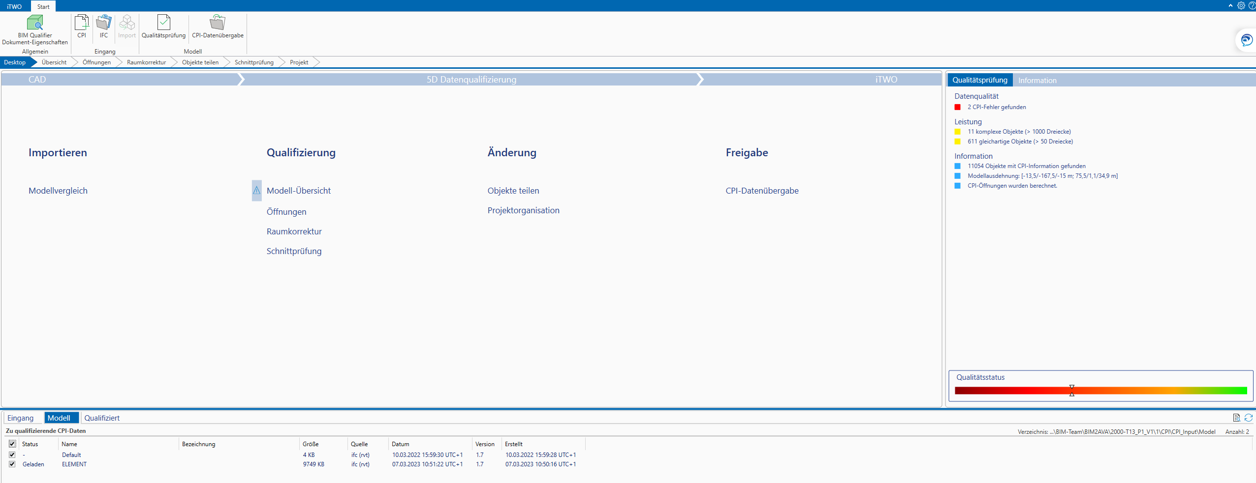

Ohne Umwandlung. 2 Geometriefehler
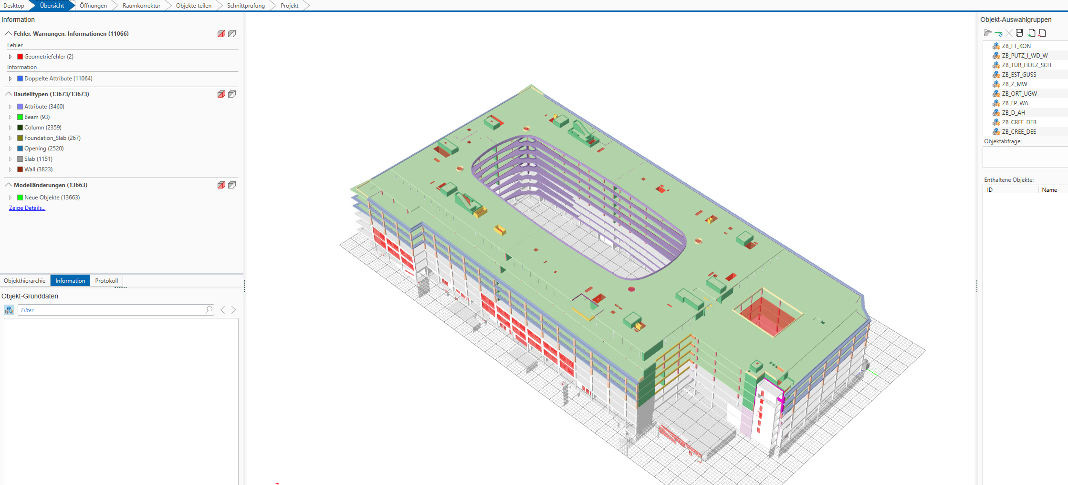

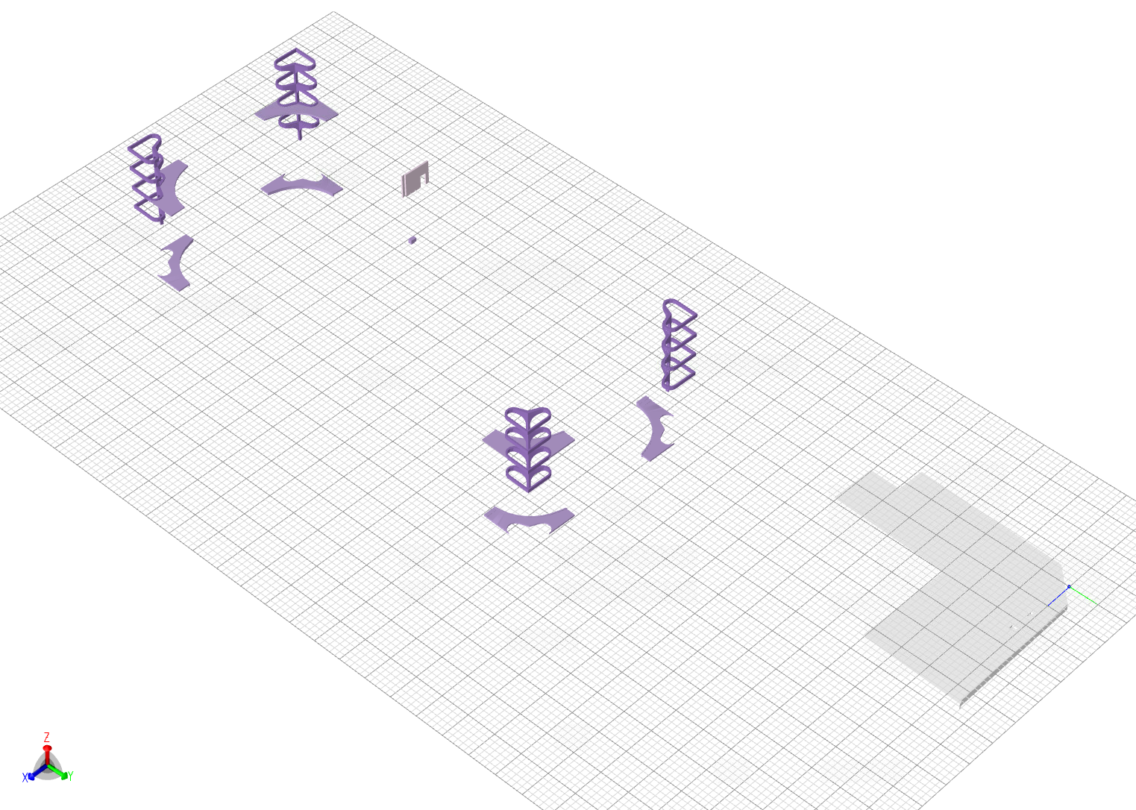
Umwandlung Attribute > Bauteilen == 27 Fehlermeldungen |  |  | 487 überlappende Öffnungen
 |  |  |  | ZB_DEHN | Attribute | ins | Default
 |  |  |  | ZB_HERZ | Attribute | ins | Default
 |  |  |  | ZB_ISO | Attribute | ins | Beam
 |  |  |  | ZB_ORT_BAL_AU | Attribute | ins | Slab
 |  |  |  | ZB_ORT_BAL_IN | Attribute | ins | Slab
 |  |  |  | ZB_ORT_DECKE | Attribute | ins | Slab
 |  |  |  | ZB_ORT_TRH | Attribute | ins | Default
 |  |  |  | ZB_ORT_W | Attribute | ins | Wall
 |  |  |  | ZB_STB_ÜZ | Attribute | ins | Wall

UMBAU OBERIRDISCH

UMBAU UNTERIRDISCH

QM_TG
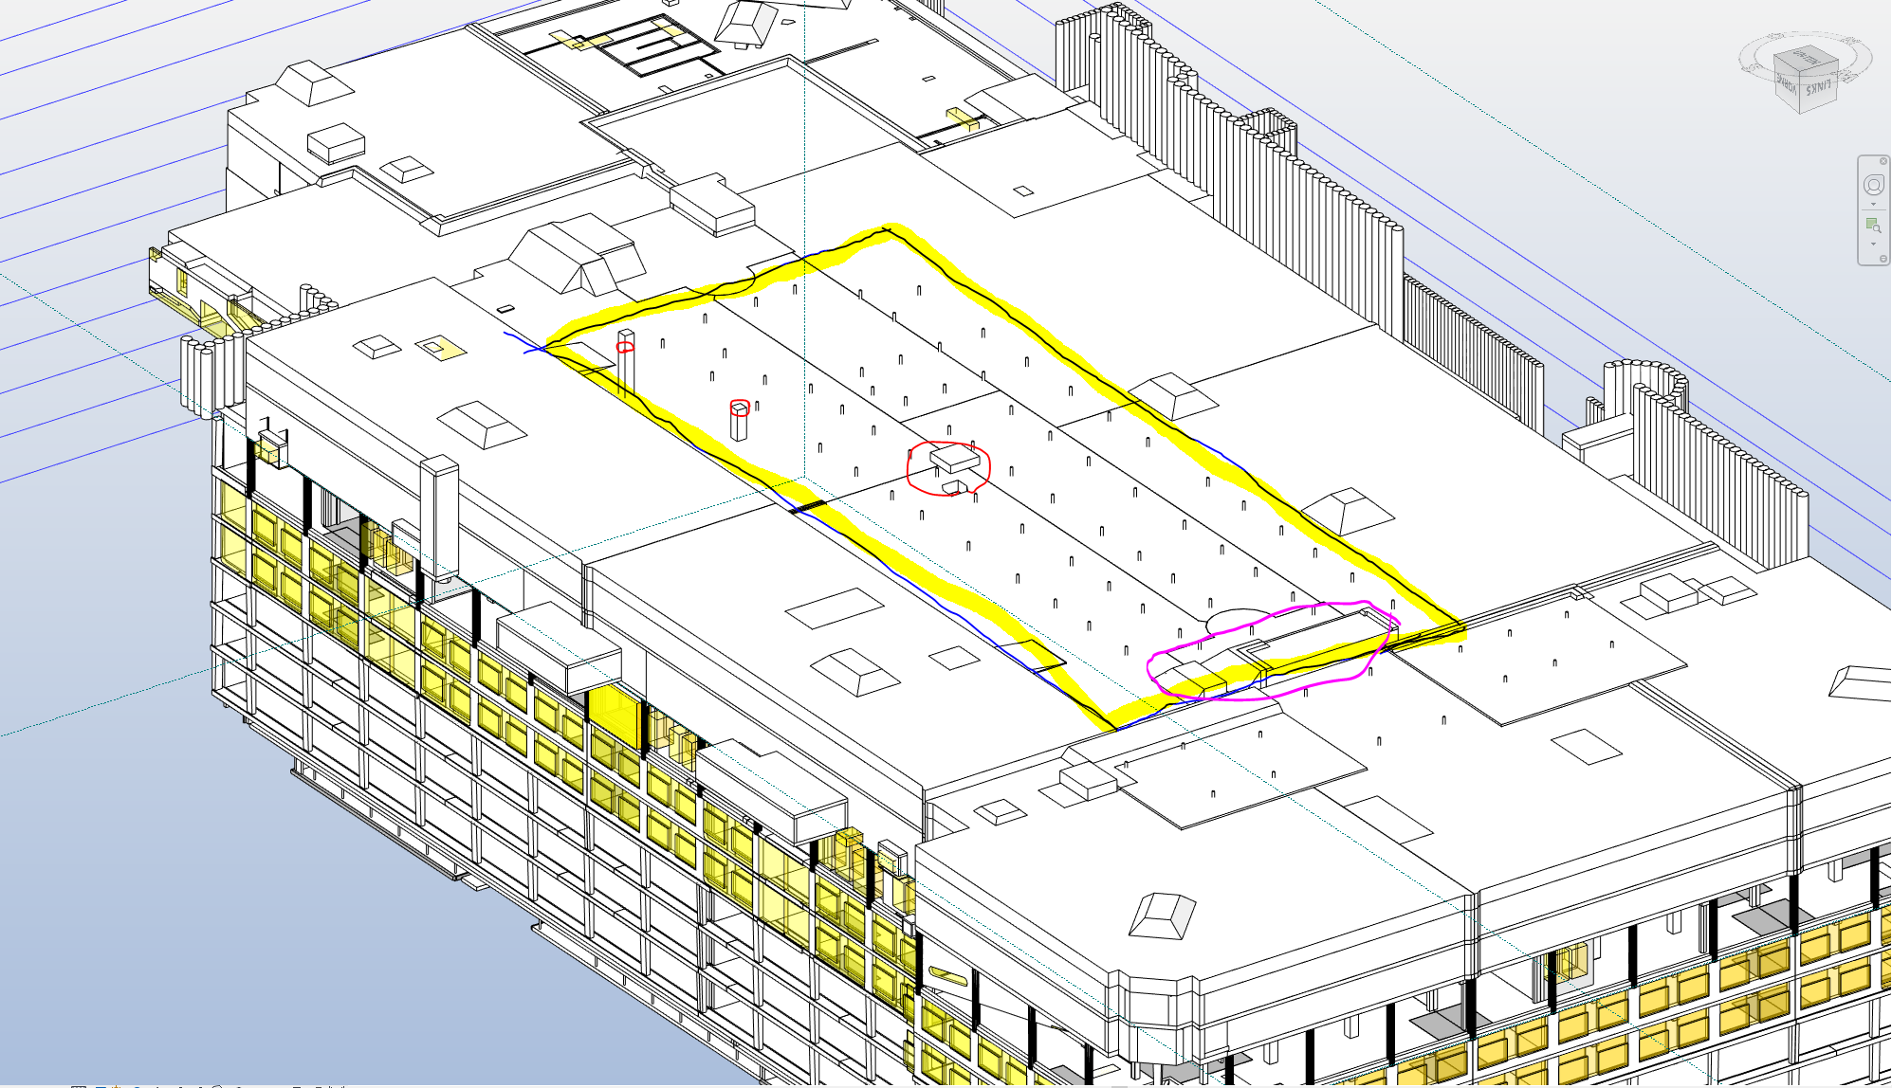
10 | K17 ABDICHTUNG UND DÄMMUNG | m³ | m² | m² | DESITE |  |  |  | Details
 |  | Volumen | Fläche/Schalung | Randschalung | m² |  | m³
20.20 | BODENPLATTEN UND RAMPEN |  |  |  |  |  |  |  | manuell
20.20.10 | OBE-Bodenplatten | 2,629.10 | 2,190.92 |  |  |  |  |  | 2190,92 m² *1,20 m =2.629,104 m³
 | Vouten-Unterfarht |  |  |  | 89.55 | #DIV/0! | 156.64 | #DIV/0! | DESITE
20.30 | WÄNDE UND WANDARTIGE ELEMENTE
20.30.10 | Regelwände OBE | 154.03 | 1,021.88 |  | 1,055.00 | 103% | 154.50 | 100%
 |  |  | 1,021.88 |  | 1,010.00 | 99%
20.40 | TRAGWERKSTÜTZEN
20.40.10 | Rechteckstützen | 36.08 | 335.49 |  | 336.80 | 100% | 36.08 | 100% | LaterlArea
20.50 | TRÄGER (UTZ, UBZ)
20.50.10 | Unterzüge OBE | 6.10 | 25.56 |  | 6.09 | 0.24 | 6.09 | 100%
 |  | Volumen | Fläche/Schalung | Randschalung | m² |  | m³
20.70 | GESCHOSSDECKEN UND RAMPEN |  |  |  |  |  |  |  | manuell
20.70.10 | Geschosdecke über 1UG | 975.99 | 2,568.40 |  | 2,551.75 | 99% | 969.66 | 99% | 2568,397 m² * 0,38 m = 975,99 m³
20.70.10 | Geschosdecke über 2UG | 757.88 | 2,134.89 |  |  | 0% |  | 0% | 2134,89 m² * 0,355 m = 757,88 m³
30 | MAUERWERK | Volumen | Fläche/Schalung | Randschalung | m² |  | m³
30.10 | MW-WÄNDE |  | 104.71 |  |  | 0% |  | #DIV/0!

LV_EXPORT
